Capa
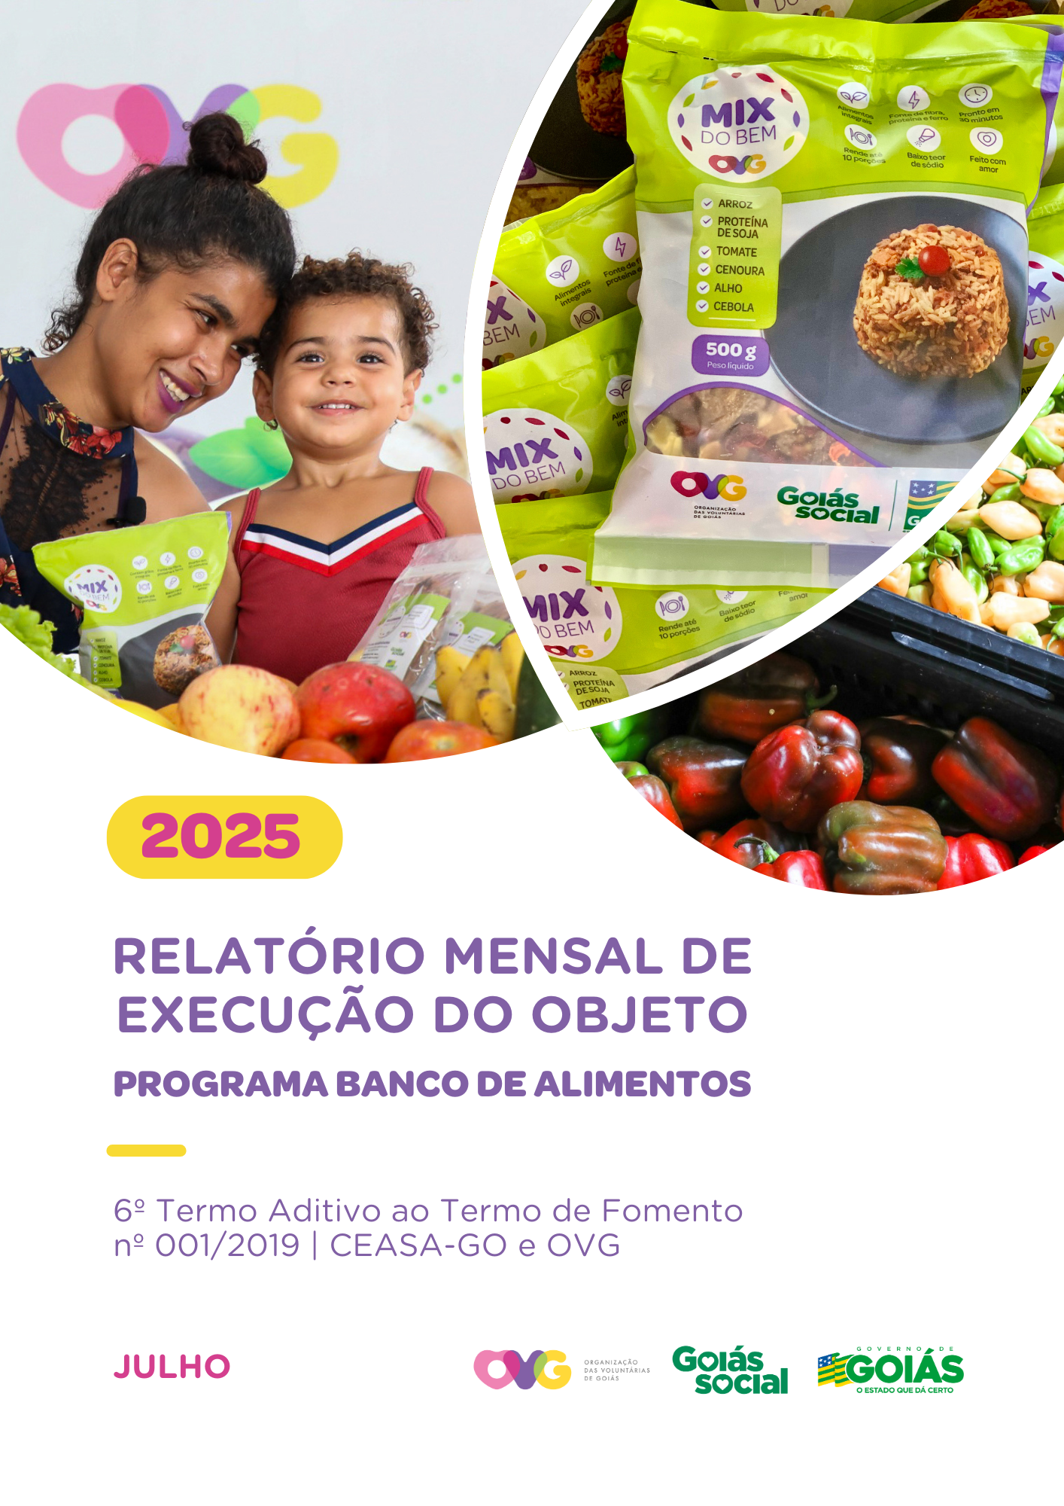

Relatório Sintético
ORGANIZAÇÃO DAS VOLUNTÁRIAS DE GOIÁS
6º TERMO ADITIVO AO TERMO DE FOMENTO Nº 001/2019 - CEASA/OVG
RELATÓRIO GERENCIAL MENSAL DE EXECUÇÃO
BANCO DE ALIMENTOS
PROTEÇÃO SOCIAL ÀS FAMÍLIAS E INDIVÍDUOS EM SITUAÇÃO DE VULNERABILIDADE SOCIAL
MÊS DE REFERÊNCIA: JULHO / 2025
PROTEÇÃO SOCIAL BÁSICA - BANCO DE ALIMENTOS
UNIDADE EXECUTORA | ESPECIFICAÇÃO |  | METAS FÍSICAS
 |  |  | Realizadas
BANCO DE ALIMENTOS | Número de entidades cadastradas |  | 3
 | Número de indivíduos/famílias cadastrados |  | 106
 | Número de entidades atendidas |  | 75
 | Número de indivíduos/famílias atendidos |  | 3,711
 | Total de alimentos doados (KG) |  | 150,571.70
 | Total de doadores cadastrados |  | 1
 | Total de alimentos coletados/arrecadados (KG) |  | 158,519.98
 | Bairros de Goiânia atendidos |  | 39
 | Municípios atendidos (além de Goiânia) |  | 13
 | Distribuição |  | Diária (exceto domingos e feriados)

Plano de Ação
Causa: O Programa está sendo executado com base no Plano de Trabalho, com o desenvolvimento de atividades de coleta, seleção e distribuição de alimentos para entidades sociais e famílias em situação de vulnerabilidade e insegurança alimentar, superando a descrição do item "9. Metas", que prevê a entrega de, no mínimo, 60.000 kg de alimentos in natura (9.2) e atender, no mínimo, 1.500 famílias e 40 entidades por mês (9.3).
Medidas implementadas/a implementar: Como as atividades estão sendo desenvolvidas conforme previsto no Plano de Trabalho, não há medidas saneadoras a serem implementadas.
Prazo para tratar a causa: Não há prazo.
Ações Desenvolvidas
O Programa segue recebendo novos cadastramentos, sendo o de famílias realizado presencialmente e o de entidades sociais, por meio do site da OVG (www.ovg.org.br), com validação efetuada pela equipe de Serviço Social. Todas as ações desenvolvidas têm como objetivo apoiar e fortalecer a rede socioassistencial.
Com o apoio da equipe de Segurança Interna da CEASA, a equipe do Banco de Alimentos desenvolve uma importante ação de mapeamento e acolhimento de famílias em situação de vulnerabilidade que recorrem aos contêineres de lixo em busca de alimentos impróprios para o consumo. Após identificadas, essas famílias são encaminhadas para atendimento com assistente social, que realiza escuta qualificada, avalia as demandas e efetiva os devidos encaminhamentos à rede socioassistencial. Além da distribuição regular de alimentos, a iniciativa fortalece a promoção da segurança alimentar e nutricional por meio do atendimento humanizado. Paralelamente, a promoção da segurança alimentar e nutricional é reforçada por meio da busca ativa de alimentos, garantindo a destinação adequada dos produtos arrecadados.
A busca ativa de alimentos na CEASA é realizada diariamente para captação de matéria-prima, destinada tanto às doações in natura quanto ao processamento. O volume arrecadado varia de acordo com a sazonalidade, inflação e condições ambientais. No período, foram distribuídos 150.571,70 kg de alimentos in natura para famílias em situação de vulnerabilidade e entidades sociais. Além disso, foram entregues 55.157 benefícios provenientes do processamento, como o Mix do Bem e frutas desidratadas. A ação reafirma o compromisso com a sustentabilidade, a redução do desperdício e a promoção da segurança alimentar, por meio do aproveitamento integral dos alimentos.
No dia 9 de julho, foi realizada a inauguração do Restaurante do Bem de Cavalcante e, no dia 30 de julho, a reinauguração da unidade de Jaraguá. A equipe da GBA participou das ações, entregando 720 unidades de Mix do Bem e 455 porções de frutas desidratadas, em Cavalcante, e 459 unidades de Mix do Bem e 500 frutas desidratadas, em Jaraguá. Essas iniciativas reforçam o compromisso da OVG em garantir alimentação adequada e saudável para a população de Goiás, promovendo acesso regular e permanente a alimentos saudáveis, seguros e de qualidade.
No dia 17 de julho, foi realizada mais uma entrega de cestas de hortifrútis adquiridas da agricultura familiar aos beneficiários do Programa Universitário do Bem (ProBem). A ação promove alimentação adequada e saudável entre os estudantes, além de incentivar a comercialização dos produtos cultivados por agricultores familiares do Estado. Foram entregues 62 cestas de hortifrútis (620 kg) e 600 unidades de Mix do Bem, reforçando o compromisso com a nutrição, sustentabilidade e apoio à agricultura local.
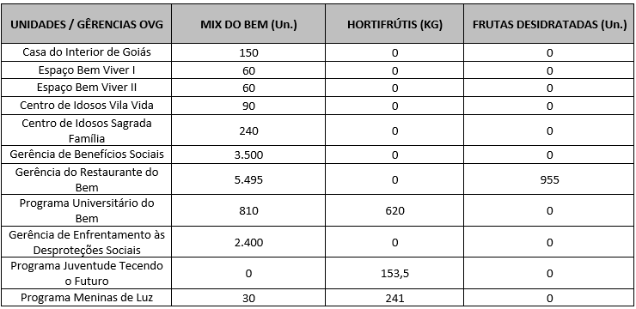 Após as capacitações sobre o Mix do Bem nas unidades e programas da OVG, neste mês foram realizados os seguintes atendimentos:
O Goiás Social também aconteceu esse mês e o Banco de Alimentos participou com entrega e orientações do Mix do Bem por meio do OVG Perto de Você:
Goiânia, julho de 2025.
Marília Araújo Silva |  | Luís Maurício Bessa Scartezini
Gerente do Banco de Alimentos |  | Gerente de Planejamento
Roberta Wendorf de Carvalho |  | Janine Almeida Silva Zaiden
Diretora de Unidades Socioassistenciais |  | Diretora de Planejamento e Gestão
Sérgio Borges Fonseca Júnior |  | Adryanna Leonor Melo de Oliveira Caiado
Diretor Administrativo e Financeiro |  | Diretora Geral

Relatório Analítico
ORGANIZAÇÃO DAS VOLUNTÁRIAS DE GOIÁS
6º TERMO ADITIVO AO TERMO DE FOMENTO Nº 001/2019 - CEASA/OVG
RELATÓRIO ANALÍTICO: OPERACIONAL E METAS
BANCO DE ALIMENTOS
PROTEÇÃO SOCIAL ÀS FAMÍLIAS E INDIVÍDUOS EM SITUAÇÃO DE VULNERABILIDADE SOCIAL
REFERÊNCIA: JULHO / 2025
PROTEÇÃO SOCIAL BÁSICA
OPERACIONALIZAÇÃO DAS AÇÕES DE PROTEÇÃO SOCIAL
Item Meta TF: 15.1 / Item Meta PT: 9.9.1
1. ATENDIMENTOS/MÊS |  |  | JUL/2019 A DEZ/2024 | JAN | FEV | MAR | ABR | MAI | JUN | JUL | TOTAL SEM REPETIÇÃO
Número de entidades atendidas |  | RZ | 385 | 81 | 69 | 72 | 71 | 67 | 70 | 75 | 403
Número de indivíduos/famílias atendidos |  | RZ | 7,121 | 3,687 | 3,330 | 2,613 | 3,439 | 3,477 | 3,503 | 3,711 | 7,856

Item Meta TF: 15.1 / Item Meta PT: 9.9.2
2. CADASTRAMENTOS/MÊS |  |  | JUL/2019 A DEZ/2024 | JAN | FEV | MAR | ABR | MAI | JUN | JUL | TOTAL
Novas entidades cadastradas com recebimento regular |  | RZ | 315 | 8 | 0 | 2 | 2 | 1 | 2 | 3 | 333
Novas entidades cadastradas para o Programa Aquisição de Alimentos Estadual (PAA) |  | RZ | 237 | 0 | 0 | 0 | 0 | 0 | 0 | 2 | 239
Novos indivíduos/famílias cadastrados |  | RZ | 6,373 | 109 | 99 | 74 | 96 | 145 | 106 | 106 | 7,108

Item Meta TF: 15.3 / Item Meta PT: 9.9.3
3. VOLUME DE DOAÇÕES (KG)/MÊS |  |  | JUL/2019 A DEZ/2024 | JAN | FEV | MAR | ABR | MAI | JUN | JUL | TOTAL
Quantidade de alimentos coletados/arrecadados |  | RZ | 7,728,062.02 | 142,512.30 | 113,052.79 | 99,995.89 | 107,857.39 | 106,786.80 | 98,054.80 | 158,519.98 | 8,554,841.97
Quantidade de alimentos doados para famílias e entidades sociais |  | RZ | 7,501,465.07 | 138,387.66 | 112,776.06 | 99,597.39 | 106,051.69 | 103,921.80 | 93,494.61 | 150,571.70 | 8,306,265.98
Quantidade de alimentos destinados a instituições para alimentação animal |  | RZ | 189,714.95 | 1,900.00 | 1,500.00 | 700.00 | 800.00 | 1,654.40 | 432.89 | 4,943.18 | 201,645.42
Quantidade de alimentos selecionados para processamentos |  | RZ | 61,822.15 | 1,348.80 | 760.80 | 318.10 | 1,206.10 | 1,410.60 | 1,627.30 | 1,772.30 | 70,266.15
Estoque |  | RZ | 28,203.68 | 3,504.07 | 1,520.00 | 900.40 | 700.00 | 500.00 | 3,000.00 | 4,232.80 | 42,560.95
OBS.: Sempre que ficarem alimentos arrecadados em um mês para serem entregues no primeiro dia útil do mês seguinte, haverá registro na linha "ESTOQUE".
OBS.: O total de "alimentos coletados/arrecadados" é menor que a soma de "alimentos doados para famílias e entidades sociais", "alimentos destinados a instituições para alimentação animal" e "alimentos selecionados para processamentos" devido à aquisição, nos meses de junho, julho e agosto de 2020, de cestas de frutas e hortaliças da Cooperativa Mista dos Produtores de Hortifrutigranjeiros do Estado de Goiás (COMPHEGO) para serem entregues às famílias pela situação de emergência em razão da pandemia do Coronavírus. Diante disso, nesses meses, o volume de alimentos doados foi maior que a quantidade de alimentos coletados/arrecadados.

Item Meta TF: Não Possui / Item Meta PT: 9.9.5
4. AÇÕES SOCIAIS |  |  | JUL/2019 A DEZ/2024 | JAN | FEV | MAR | ABR | MAI | JUN | JUL | TOTAL
Número de entidades que participaram |  | RZ | 2,055 | 0 | 14 | 0 | 0 | 1 | 0 | 8 | 2,078
Número de indivíduos/famílias que participaram |  | RZ | 4,498 | 100 | 0 | 85 | 71 | 112 | 91 | 0 | 4,957
5. DISTRIBUIÇÃO DE ALIMENTOS POR INSTITUIÇÃO / ENTIDADE E FAMÍLIA (KG)
Item Meta TF: 15.3 / Item Meta PT: 9.9.3
Bairros de Goiânia | Instituição / Entidade ATENDIDA EM GOIÂNIA |  | JUL/2019 A DEZ/2024 | JAN | FEV | MAR | ABR | MAI | JUN | JUL | TOTAL
Santa Genoveva | Assembleia de Deus Aliança | RZ | 13,084.70 | 0.00 | 0.00 | 0.00 | 0.00 | 0.00 | 0.00 | 0.00 | 13,084.70
Bairro Goiá 2 | Assembleia de Deus Esperança | RZ | 20,489.86 | 0.00 | 0.00 | 0.00 | 0.00 | 0.00 | 0.00 | 0.00 | 20,489.86
Jardim Itaipu | Associação Desportiva Jardim Caravelas - ADEJAC | RZ | 6,298.40 | 0.00 | 0.00 | 0.00 | 0.00 | 0.00 | 0.00 | 0.00 | 6,298.40
 | Grupo Ecológico Ambiental Nacional Comando Pantera | RZ | 1,936.80 | 0.00 | 0.00 | 0.00 | 0.00 | 0.00 | 0.00 | 0.00 | 1,936.80
Jardim Guanabara | Assembleia de Deus Yeshua | RZ | 15,418.91 | 0.00 | 0.00 | 0.00 | 0.00 | 0.00 | 0.00 | 0.00 | 15,418.91
 | Centro de Recuperação Vida Nova | RZ | 53,602.04 | 352.20 | 320.00 | 175.80 | 307.60 | 216.10 | 370.80 | 836.60 | 56,181.14
 | Banco de Alimentos Mesa Brasil - SESC | RZ | 10,078.10 | 0.00 | 0.00 | 0.00 | 0.00 | 0.00 | 0.00 | 0.00 | 10,078.10
Jardim Guanabara I | CMEI Jardim Guanabara I - Conselho Gestor Construindo Cidadãos | RZ | 3,701.74 | 0.00 | 0.00 | 0.00 | 0.00 | 0.00 | 0.00 | 0.00 | 3,701.74
 | Instituto de Especialidades Conceito | RZ | 5,450.23 | 0.00 | 0.00 | 0.00 | 0.00 | 0.00 | 0.00 | 0.00 | 5,450.23
Jardim Guanabara II | Instituto de Apoio a Crianças e Adolescentes Casa do Pão | RZ | 0.00 | 100.00 | 125.00 | 0.00 | 0.00 | 0.00 | 0.00 | 0.00 | 225.00
 | Sociedade Renascer | RZ | 2,118.98 | 0.00 | 0.00 | 0.00 | 0.00 | 0.00 | 0.00 | 0.00 | 2,118.98
Jardim Guanabara III | CMEI Guanabara lll | RZ | 4,082.04 | 0.00 | 0.00 | 0.00 | 0.00 | 0.00 | 0.00 | 0.00 | 4,082.04
 | Comunidade Espirita Trabalho, Amor e FÉ - CETAF | RZ | 59,659.21 | 743.60 | 894.80 | 1,087.84 | 744.30 | 882.70 | 707.44 | 1,975.30 | 66,695.19
...
Whenik Oliveira |  | RZ | 11.50 | 0.00 | 0.00 | 0.00
Willia Alvez da Costa |  | RZ | 11,522.94 | 0.00 | 0.00 | 252.60
Willian Rose de Araújo |  | RZ | 9,598.50 | 0.00 | 0.00 | 0.00
Yan Alencar Silva |  | RZ | 377.60 | 0.00 | 0.00 | 0.00
SUB-TOTAL ARRECADAÇÕES PERMISSIONÁRIOS E PRODUTORES (KG) |  | RZ | 1,706,798.64 | 32,083.20 | 17,382.19 | 41,157.99
TOTAL ARRECADAÇÕES (KG) |  | RZ | 7,728,062.02 | 142,512.30 | 113,052.79 | 99,995.89
7. DESCRITIVO DAS DEMAIS ATIVIDADES
Item Meta TF: - / Item Meta PT: 9.9
Atividades relevantes por área técnica e/ou geral desenvolvidas na unidade (conforme Plano de Trabalho):
7.1 O recadastramento das entidades sociais atendidas segue em andamento. Conforme a Resolução OVG n° 002/2019, "as instituições deverão realizar a atualização de cadastro anualmente". Para garantir o cumprimento dessa exigência, a equipe da Gerência do Banco de Alimentos (GBA) está realizando visitas técnicas às entidades sociais, conforme as diretrizes da Resolução.
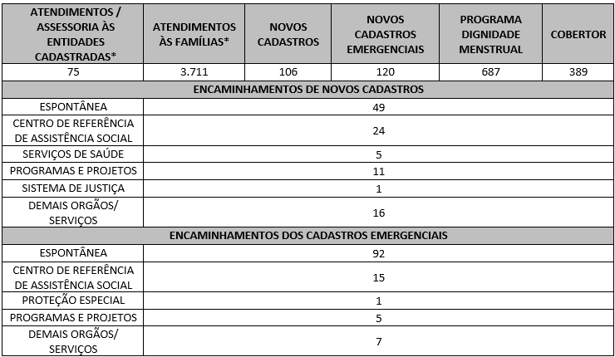 7.2 O Serviço Social realizou neste mês:
Destacamos que a prioridade é atender a todos que procuram e se enquadram nos critérios do Programa Banco de Alimentos. Assim, as cestas para as famílias sofrem variação em quantidade (padrão de 15-20 kg), conforme os alimentos que são coletados na CEASA. Neste sentido, sempre que temos a diminuição ou aumento da coleta, a quantidade de alimentos da cesta sofre a mesma oscilação, mantendo a quantidade mínima para atender a necessidade nutricional das famílias. Além disso, os alimentos in natura são complementados com a entrega de kits de Mix do Bem e frutas desidratadas. O mesmo protocolo é seguido para as entidades sociais, o volume de alimento doado aumenta ou diminui conforme a coleta realizada.
7.3 Neste mês, foi realizada capacitação com temática voltada às Entidades Sociais.
7.4 / 7.5 Foram realizadas ações coletivas voltadas ao bem-estar, à prevenção e atenção à saúde, promovendo cuidados aos beneficiários e colaboradores.
7.6 Em parceria com a Gerência de Voluntariado e Parcerias Sociais (GVPS), o Banco de Alimentos acolheu voluntários para apoio às atividades rotineiras da unidade, fortalecendo a execução das ações e o engajamento social.
Impactos das atividades desenvolvidas (conforme Plano de Trabalho):
7.1 A integração do Sistema de Gestão Integrada (SGI) possibilitou o recadastramento on-line, otimizando o controle das informações das entidades sociais e eliminando o uso de papel, o que contribui para a sustentabilidade ambiental. Em funcionamento desde novembro de 2022, o SGI tem qualificado os processos de cadastro, monitoramento e acompanhamento das entidades atendidas, independente da unidade executora das atividades. O cadastro de famílias ocorre de forma contínua, de segunda a sexta-feira, com retirada semanal de alimentos em dias pré-definidos.
7.2 A equipe do Banco de Alimentos realiza busca ativa de famílias em situação de vulnerabilidade, oferecendo orientação e apoio a quem busca alimentos nos contêineres da CEASA, garantindo maior segurança alimentar e acesso a alimentos adequados para consumo. Além disso, essas famílias passam por atendimento e avaliação com assistentes sociais, sendo encaminhadas à rede socioassistencial conforme suas necessidades. O Serviço Social realiza continuamente esse trabalho de articulação, garantindo que as famílias tenham acesso a outros serviços setoriais e ampliem o exercício de seus direitos sociais. A equipe de Assistentes Sociais da OVG mantém o compromisso de reduzir desigualdades e apoiar populações vulneráveis na busca por seus direitos.
7.3 Ação de Capacitação para Entidades: No dia 04 de julho, foi realizada a capacitação “É Pescando que se Aprende”, com a participação de entidades cadastradas no Banco de Alimentos, com o objetivo de reforçar as boas práticas na manipulação, transporte e armazenamento de alimentos. A atividade foi desenvolvida em formato lúdico, por meio de uma pescaria junina temática, em que cada representante de instituição retirava de 3 a 4 peixes contendo afirmações sobre: transporte adequado de alimentos doados, armazenamento seguro de alimentos secos e in natura, uso correto de embalagens, rotulagem de alimentos refrigerados e congelados, organização e limpeza de prateleiras, rotatividade de produtos e higienização de alimentos in natura. As afirmações eram então discutidas e esclarecidas coletivamente. Ao final, os participantes registraram presença, receberam um folheto informativo produzido pelo Banco de Alimentos e uma lembrança junina. Participaram 8 instituições, que responderam a um total de 36 afirmações, alcançando 75% de acertos. O resultado demonstra o bom nível de conhecimento das entidades e reforça a importância da capacitação contínua para a segurança alimentar.
7.4 Ações e Atividades de Prevenção e Atenção à Saúde com os Colaboradores: Neste mês, reiniciaram as atividades da ginástica laboral, reforçando o compromisso com o cuidado à saúde física e ao bem-estar no ambiente de trabalho. A rotina da equipe da GBA é marcada por atividades dinâmicas e que exigem disposição, o que torna a ginástica laboral uma importante aliada para estimular a energia, promover mais vitalidade e melhorar a postura. Mais do que um momento de alongamento, trata-se de uma estratégia de valorização do colaborador, que promove qualidade de vida e contribui para um ambiente de trabalho mais saudável, seguro e produtivo.
7.5 Ações e Atividades Coletivas de Bem-estar Social com as Famílias: No âmbito da articulação com a rede socioassistencial, nos dias 8 e 9 de julho, foram realizadas ações de acolhimento, orientação e entrega do Mix do Bem na Gerência Estadual de Enfrentamento da Violência contra as Mulheres, como parte do Programa Goiás por Elas. Essas ações contribuíram de forma significativa para o fortalecimento da interlocução e da articulação com a rede socioassistencial, ampliando o apoio às mulheres em situação de vulnerabilidade.
...

Anexo Fotos
FOTOS - JULHO 2025
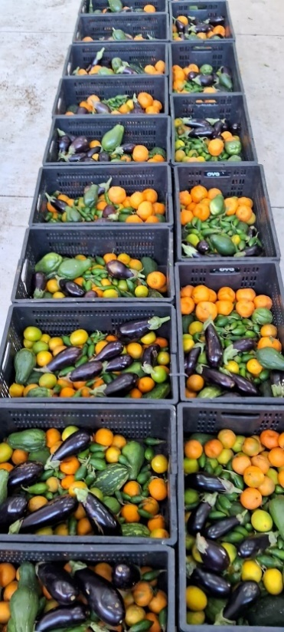
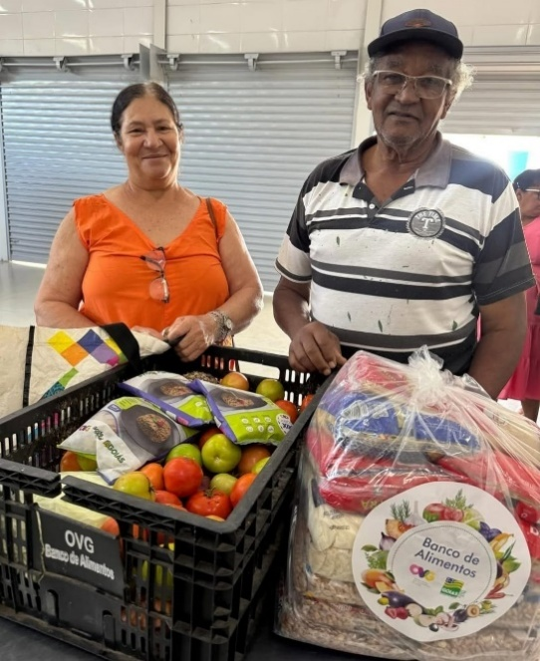
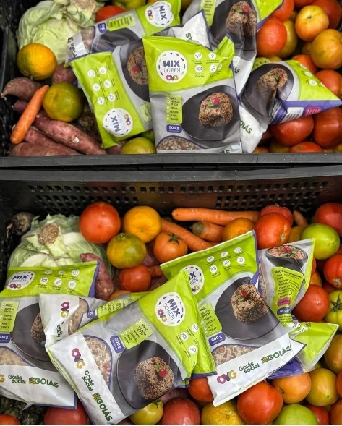

 | Distribuição de alimentos para as Famílias.
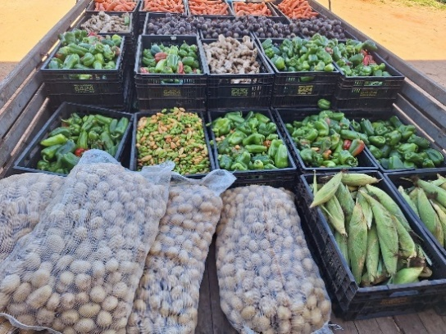
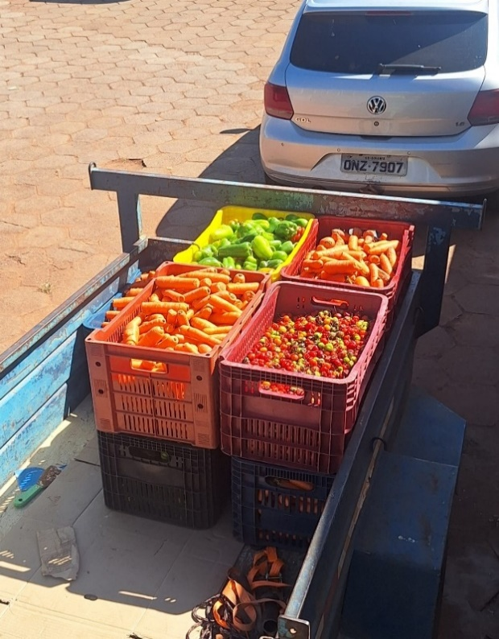
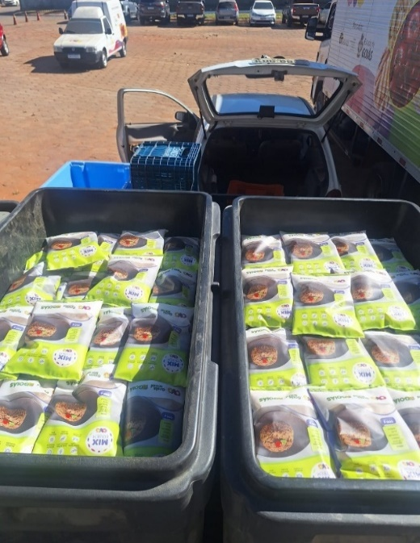

 | Distribuição de alimentos para as Entidades Sociais.
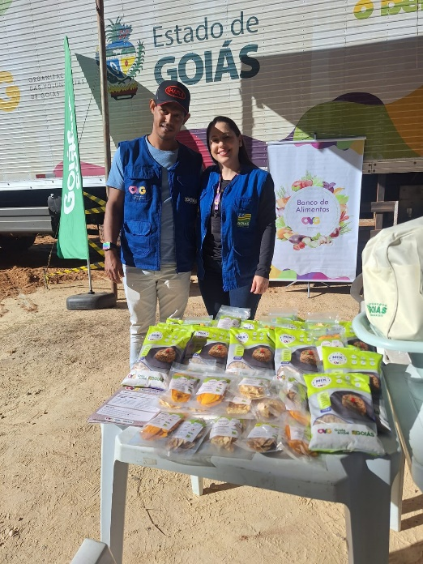

 | Participação no encerramento da primeira edição do Agro é Social Quilombola, na Comunidade Kalunga do Engenho II, em Cavalcante.
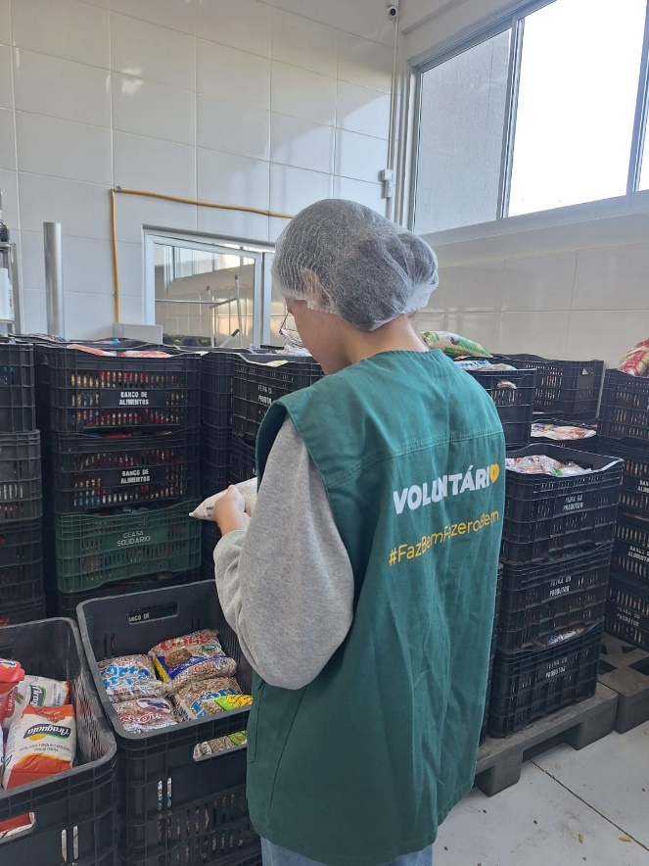

 | Atuação de voluntária no apoio das atividades.

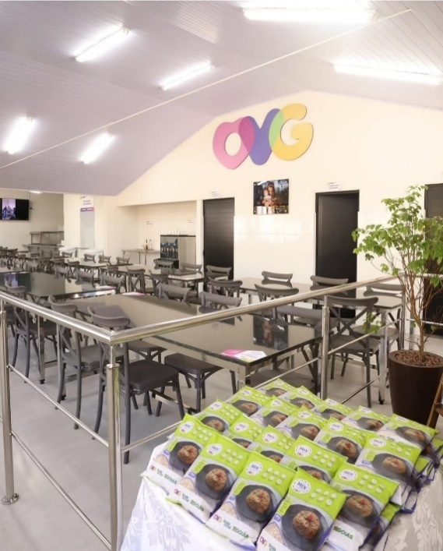
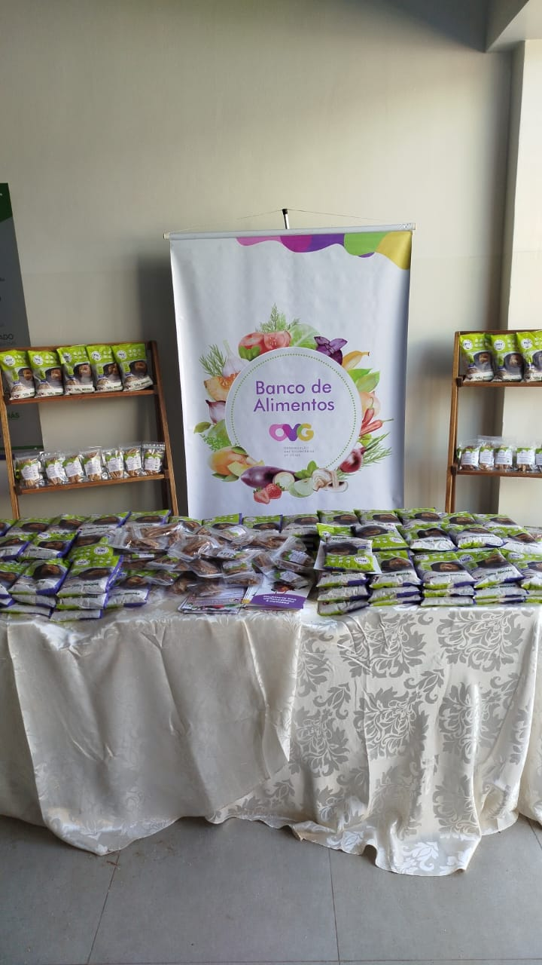

 | Inauguração da unidade do Restaurante do Bem de Cavalcante e reinauguração da unidade de Jaraguá.

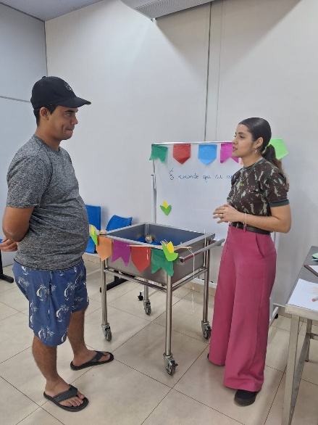

 | Capacitação para as entidades: Atividade "É pescando que se aprende".

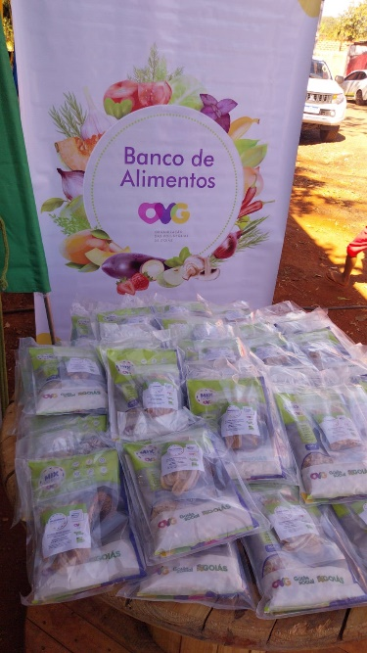

 | Participação no Projeto Favela 3D, realizada no Residencial JK, em Goiânia.

